Баг 3 Азмирли
Баг 3
ID | Link to test case | Summary | Description | Severity | Priority | Precondition | Steps | Actual Result | Expected Result | Environment | Attachment | Comment
1 | № тест кейса | Опечатка в тексте "Ваши прова, связанные с обработкой персональных данных..." на странице Регистрации | Опечатка в тексте "Ваши прова, связанные с обработкой персональных данных..." под формой регистрации на странице Регистрации | Низкий (Minor) | Низкий | В адресную строку браузера введен URL: https://azmirli-perfume.by/ Открыта главная страница сайта | 1. На главной странице сайта в верхней строке меню нажать на значок Пользователя 2. Выбрать вариант "Регистрация" 3. Проверить текст под формой регистрации | 1. Открыт выпадающий список вариантов авторизации 2. Открыта страница с формой регистрации на сайте 3. Опечатка в слове "прова" в тексте "Ваши прова, связанные с обработкой персональных данных..." | 1. Открыт выпадающий список вариантов авторизации 2. Открыта страница с формой регистрации на сайте 3. Корректный текст "Ваши права, ..." | браузер google | https://drive.google.com/file/d/1Yq9P91QAs7CZ1pLFA1RgfGVH9DIDaBPn/view?usp=sharing | страница сайта с опечаткой https://azmirli-perfume.by/registration | 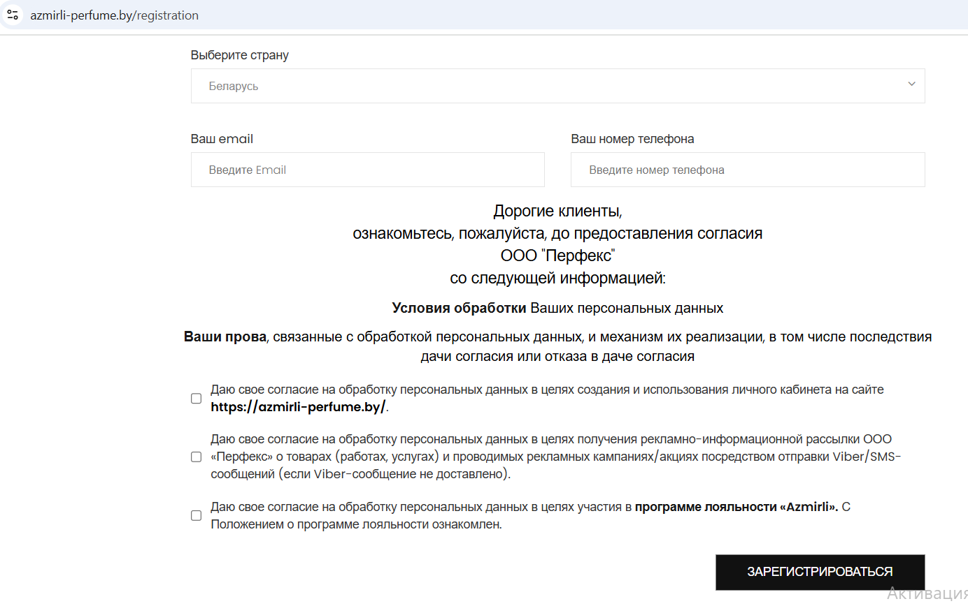

Тест кейс
ID | Title | Модуль | Подмодуль | Priority | Precondition | Steps | Expected Result | Status
1 | Проверка текста под формой регистрации на странице Регистрации | Авторизация на сайте | Регистрация нового пользователя (*в зависимости от декомпозиции) | critical | В адресную строку браузера введен URL: https://azmirli-perfume.by/ Открыта главная страница сайта | 1. На главной странице сайта в верхней строке меню нажать на значок Пользователя 2. Выбрать вариант "Регистрация" 3. Проверить текст под формой регистрации | 1. Открыт выпадающий список вариантов авторизации 2. Открыта страница с формой регистрации на сайте 3. Текст отображен корректно | Failed

Баг 4 АлиСтрой
Баг 3
ID | Link to test case | Summary | Description | Severity | Priority | Precondition | Steps | Actual Result | Expected Result | Environment | Attachment | Comment
1 | № 1-2 | Отсутствие валидации полей в форме "Получить консультацию" | Отсутствие ограничений на ввод невалидных символов в полях формы "Получить консультацию" | Средний (Medium) | Средний | В адресную строку браузера введен URL: https://alistroy.by/ Открыта главная страница сайта | 1. На главной странице сайта в верхней строке меню нажать на кнопку "Заказать звонок" 2. Ввести невалидные символы в поле "Имя" 3. Ввести невалидные символы в поле "Телефон" 4. Нажать кнопку "Отправить" | 1. Открыто окно формы "Получить консультацию" 2. Поле допускает ввод невалидных символов (цифры, спецсимволы) 3. Поле допускает ввод невалидных символов (буквы, спецсимволы) 4. Заявка на заказ звонка успешно отправлена. | 1. Открыто окно формы "Получить консультацию" 2. Поле не допускает ввод невалидных символов (цифры, спецсимволы) 3. Поле не допускает ввод невалидных символов (буквы, спецсимволы) 4. Кнопка "Отправить" некликабельна. Поля формы подсвечены красным цветом | браузер google | 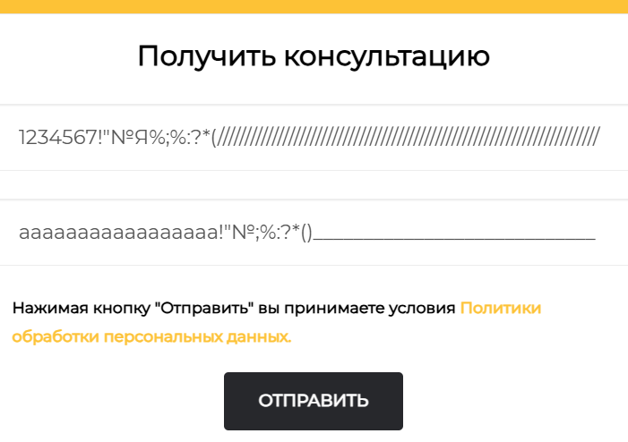 https://drive.google.com/file/d/1WjkG_H77UKX0XQnVeuQtakKlvayesWOT/view?usp=sharing

Тест кейс
ID | Title | Модуль | Подмодуль | Priority | Precondition | Steps | Expected Result | Status
1 | Проверка ввода невалидных символов в поле "Имя" формы "Получить консультацию" | Меню главной страницы сайта | Формы обратной связи клиентам (*в зависимости от декомпозиции) | extended | В адресную строку браузера введен URL: https://alistroy.by/ Открыта главная страница сайта | 1. На главной странице сайта в верхней строке меню нажать на кнопку "Заказать звонок" 2. Ввести невалидные символы в поле "Имя" 3. Ввести валидные символы в поле "Телефон" 4. Нажать кнопку "Отправить" | 1. Открыто окно формы "Получить консультацию" 2. Поле не допускает ввод невалидных символов (цифры, спецсимволы) 3. Поле заполнено валидными данными 4. Кнопка "Отправить" некликабельна. Поля "Имя" подсвечено красным цветом | Failed
2 | Проверка ввода невалидных символов в поле "Телефон" формы "Получить консультацию" | Меню главной страницы сайта | Формы обратной связи клиентам (*в зависимости от декомпозиции) | extended | В адресную строку браузера введен URL: https://alistroy.by/ Открыта главная страница сайта | 1. На главной странице сайта в верхней строке меню нажать на кнопку "Заказать звонок" 2. Ввести валидные символы в поле "Имя" 3. Ввести невалидные символы в поле "Телефон" 4. Нажать кнопку "Отправить" | 1. Открыто окно формы "Получить консультацию" 2. Поле заполнено валидными данными 3. Поле не допускает ввод невалидных символов (буквы, спецсимволы) 4. Кнопка "Отправить" некликабельна. Поля "Имя" подсвечено красным цветом | Failed

